History
Actual historical quote samples / История котировок
Book-derived display quotes, not trades. Missing intervals are not filled. Chart shows actual points only.

Fed No Change — actual 1-day observations
Requested profile | Unix seconds | Observation UTC | YES quote | NO quote | Capture ID
1D / 5-minute requested | 1788807600 | 2026-09-07 | 0.5000 | 0.5100 | history-fed-1d
1D / 5-minute requested | 1788807900 | 2026-09-07 | 0.5000 | 0.5100 | history-fed-1d
1D / 5-minute requested | 1788808200 | 2026-09-07 | 0.5000 | 0.5100 | history-fed-1d
1D / 5-minute requested | 1788808500 | 2026-09-07 | 0.5000 | 0.5100 | history-fed-1d
1D / 5-minute requested | 1788808800 | 2026-09-07 | 0.5000 | 0.5100 | history-fed-1d
1D / 5-minute requested | 1788809100 | 2026-09-07 | 0.5000 | 0.5100 | history-fed-1d
1D / 5-minute requested | 1788809400 | 2026-09-07 | 0.5000 | 0.5100 | history-fed-1d
1D / 5-minute requested | 1788809700 | 2026-09-07 | 0.5000 | 0.5100 | history-fed-1d
1D / 5-minute requested | 1788810000 | 2026-09-07 | 0.5000 | 0.5100 | history-fed-1d
1D / 5-minute requested | 1788810300 | 2026-09-07 | 0.5000 | 0.5100 | history-fed-1d
1D / 5-minute requested | 1788810600 | 2026-09-07 | 0.5000 | 0.5100 | history-fed-1d
1D / 5-minute requested | 1788810900 | 2026-09-07 | 0.5000 | 0.5100 | history-fed-1d
1D / 5-minute requested | 1788811200 | 2026-09-07 | 0.5000 | 0.5100 | history-fed-1d
1D / 5-minute requested | 1788811500 | 2026-09-07 | 0.5000 | 0.5100 | history-fed-1d
1D / 5-minute requested | 1788811800 | 2026-09-07 | 0.5000 | 0.5100 | history-fed-1d
1D / 5-minute requested | 1788812100 | 2026-09-07 | 0.5000 | 0.5100 | history-fed-1d
1D / 5-minute requested | 1788812400 | 2026-09-07 | 0.5000 | 0.5100 | history-fed-1d
1D / 5-minute requested | 1788812700 | 2026-09-07 | 0.5000 | 0.5100 | history-fed-1d
1D / 5-minute requested | 1788813000 | 2026-09-07 | 0.5000 | 0.5100 | history-fed-1d
1D / 5-minute requested | 1788813300 | 2026-09-07 | 0.5000 | 0.5100 | history-fed-1d
1D / 5-minute requested | 1788813600 | 2026-09-07 | 0.5000 | 0.5100 | history-fed-1d
1D / 5-minute requested | 1788813900 | 2026-09-07 | 0.5000 | 0.5100 | history-fed-1d
1D / 5-minute requested | 1788814200 | 2026-09-07 | 0.5000 | 0.5100 | history-fed-1d
1D / 5-minute requested | 1788814500 | 2026-09-07 | 0.5000 | 0.5100 | history-fed-1d
1D / 5-minute requested | 1788814800 | 2026-09-07 | 0.4900 | 0.5200 | history-fed-1d
1D / 5-minute requested | 1788815100 | 2026-09-07 | 0.4900 | 0.5200 | history-fed-1d
1D / 5-minute requested | 1788815400 | 2026-09-07 | 0.4900 | 0.5200 | history-fed-1d
1D / 5-minute requested | 1788815700 | 2026-09-07 | 0.4900 | 0.5200 | history-fed-1d
1D / 5-minute requested | 1788816000 | 2026-09-07 | 0.4900 | 0.5200 | history-fed-1d
1D / 5-minute requested | 1788816300 | 2026-09-07 | 0.4900 | 0.5200 | history-fed-1d
1D / 5-minute requested | 1788816600 | 2026-09-07 | 0.4900 | 0.5200 | history-fed-1d
1D / 5-minute requested | 1788816900 | 2026-09-07 | 0.4900 | 0.5200 | history-fed-1d
1D / 5-minute requested | 1788817200 | 2026-09-07 | 0.4900 | 0.5200 | history-fed-1d
1D / 5-minute requested | 1788817500 | 2026-09-07 | 0.4900 | 0.5200 | history-fed-1d
1D / 5-minute requested | 1788817800 | 2026-09-07 | 0.4900 | 0.5200 | history-fed-1d
1D / 5-minute requested | 1788818100 | 2026-09-07 | 0.4900 | 0.5200 | history-fed-1d
1D / 5-minute requested | 1788818400 | 2026-09-07 | 0.4900 | 0.5200 | history-fed-1d
1D / 5-minute requested | 1788818700 | 2026-09-07 | 0.4900 | 0.5200 | history-fed-1d
1D / 5-minute requested | 1788819000 | 2026-09-07 | 0.4900 | 0.5200 | history-fed-1d
1D / 5-minute requested | 1788819300 | 2026-09-07 | 0.4900 | 0.5200 | history-fed-1d
1D / 5-minute requested | 1788819600 | 2026-09-07 | 0.4900 | 0.5200 | history-fed-1d
1D / 5-minute requested | 1788819900 | 2026-09-07 | 0.4900 | 0.5200 | history-fed-1d
1D / 5-minute requested | 1788820200 | 2026-09-07 | 0.4900 | 0.5200 | history-fed-1d
1D / 5-minute requested | 1788820500 | 2026-09-07 | 0.4900 | 0.5200 | history-fed-1d
1D / 5-minute requested | 1788820800 | 2026-09-07 | 0.4900 | 0.5200 | history-fed-1d
1D / 5-minute requested | 1788821100 | 2026-09-07 | 0.4900 | 0.5200 | history-fed-1d
1D / 5-minute requested | 1788821400 | 2026-09-07 | 0.4900 | 0.5200 | history-fed-1d
1D / 5-minute requested | 1788821700 | 2026-09-07 | 0.4900 | 0.5200 | history-fed-1d
1D / 5-minute requested | 1788822000 | 2026-09-07 | 0.4900 | 0.5200 | history-fed-1d
1D / 5-minute requested | 1788822300 | 2026-09-07 | 0.4900 | 0.5200 | history-fed-1d
1D / 5-minute requested | 1788822600 | 2026-09-07 | 0.4900 | 0.5200 | history-fed-1d
1D / 5-minute requested | 1788822900 | 2026-09-07 | 0.4900 | 0.5200 | history-fed-1d
1D / 5-minute requested | 1788823200 | 2026-09-07 | 0.4900 | 0.5200 | history-fed-1d
1D / 5-minute requested | 1788823500 | 2026-09-07 | 0.4900 | 0.5200 | history-fed-1d
1D / 5-minute requested | 1788823800 | 2026-09-07 | 0.4900 | 0.5200 | history-fed-1d
1D / 5-minute requested | 1788824100 | 2026-09-07 | 0.4900 | 0.5200 | history-fed-1d
1D / 5-minute requested | 1788824400 | 2026-09-07 | 0.4900 | 0.5200 | history-fed-1d
1D / 5-minute requested | 1788824700 | 2026-09-07 | 0.4900 | 0.5200 | history-fed-1d
1D / 5-minute requested | 1788825000 | 2026-09-07 | 0.4900 | 0.5200 | history-fed-1d
1D / 5-minute requested | 1788825300 | 2026-09-07 | 0.4900 | 0.5200 | history-fed-1d
1D / 5-minute requested | 1788825600 | 2026-09-08 | 0.4900 | 0.5200 | history-fed-1d
1D / 5-minute requested | 1788825900 | 2026-09-08 | 0.4900 | 0.5200 | history-fed-1d
1D / 5-minute requested | 1788826200 | 2026-09-08 | 0.4900 | 0.5200 | history-fed-1d
1D / 5-minute requested | 1788826500 | 2026-09-08 | 0.4900 | 0.5200 | history-fed-1d
1D / 5-minute requested | 1788826800 | 2026-09-08 | 0.4900 | 0.5200 | history-fed-1d
1D / 5-minute requested | 1788827100 | 2026-09-08 | 0.4900 | 0.5200 | history-fed-1d
1D / 5-minute requested | 1788827400 | 2026-09-08 | 0.4900 | 0.5200 | history-fed-1d
1D / 5-minute requested | 1788827700 | 2026-09-08 | 0.4900 | 0.5200 | history-fed-1d
1D / 5-minute requested | 1788828000 | 2026-09-08 | 0.4900 | 0.5200 | history-fed-1d
1D / 5-minute requested | 1788828300 | 2026-09-08 | 0.4900 | 0.5200 | history-fed-1d
1D / 5-minute requested | 1788828600 | 2026-09-08 | 0.4900 | 0.5200 | history-fed-1d
1D / 5-minute requested | 1788828900 | 2026-09-08 | 0.4900 | 0.5200 | history-fed-1d
1D / 5-minute requested | 1788829200 | 2026-09-08 | 0.4900 | 0.5200 | history-fed-1d
1D / 5-minute requested | 1788829500 | 2026-09-08 | 0.4900 | 0.5200 | history-fed-1d
1D / 5-minute requested | 1788829800 | 2026-09-08 | 0.4900 | 0.5200 | history-fed-1d
1D / 5-minute requested | 1788830100 | 2026-09-08 | 0.4900 | 0.5200 | history-fed-1d
1D / 5-minute requested | 1788830400 | 2026-09-08 | 0.4900 | 0.5200 | history-fed-1d
1D / 5-minute requested | 1788830700 | 2026-09-08 | 0.4900 | 0.5200 | history-fed-1d
1D / 5-minute requested | 1788831000 | 2026-09-08 | 0.4900 | 0.5200 | history-fed-1d
1D / 5-minute requested | 1788831300 | 2026-09-08 | 0.4900 | 0.5200 | history-fed-1d
1D / 5-minute requested | 1788831600 | 2026-09-08 | 0.4900 | 0.5200 | history-fed-1d
1D / 5-minute requested | 1788831900 | 2026-09-08 | 0.4900 | 0.5200 | history-fed-1d
1D / 5-minute requested | 1788832200 | 2026-09-08 | 0.4900 | 0.5200 | history-fed-1d
1D / 5-minute requested | 1788832500 | 2026-09-08 | 0.4900 | 0.5200 | history-fed-1d
1D / 5-minute requested | 1788832800 | 2026-09-08 | 0.4900 | 0.5200 | history-fed-1d
1D / 5-minute requested | 1788833100 | 2026-09-08 | 0.4900 | 0.5200 | history-fed-1d
1D / 5-minute requested | 1788833400 | 2026-09-08 | 0.4900 | 0.5200 | history-fed-1d
1D / 5-minute requested | 1788833700 | 2026-09-08 | 0.4900 | 0.5200 | history-fed-1d
1D / 5-minute requested | 1788834000 | 2026-09-08 | 0.4900 | 0.5200 | history-fed-1d
1D / 5-minute requested | 1788834300 | 2026-09-08 | 0.4900 | 0.5200 | history-fed-1d
1D / 5-minute requested | 1788834600 | 2026-09-08 | 0.4900 | 0.5200 | history-fed-1d
1D / 5-minute requested | 1788834900 | 2026-09-08 | 0.4900 | 0.5200 | history-fed-1d
1D / 5-minute requested | 1788835200 | 2026-09-08 | 0.4900 | 0.5200 | history-fed-1d
1D / 5-minute requested | 1788835500 | 2026-09-08 | 0.4900 | 0.5200 | history-fed-1d
1D / 5-minute requested | 1788835800 | 2026-09-08 | 0.4900 | 0.5200 | history-fed-1d
1D / 5-minute requested | 1788836100 | 2026-09-08 | 0.4900 | 0.5200 | history-fed-1d
1D / 5-minute requested | 1788836400 | 2026-09-08 | 0.4900 | 0.5200 | history-fed-1d
1D / 5-minute requested | 1788836700 | 2026-09-08 | 0.4900 | 0.5200 | history-fed-1d
1D / 5-minute requested | 1788837000 | 2026-09-08 | 0.4900 | 0.5200 | history-fed-1d
1D / 5-minute requested | 1788837300 | 2026-09-08 | 0.4900 | 0.5200 | history-fed-1d
1D / 5-minute requested | 1788837600 | 2026-09-08 | 0.4900 | 0.5200 | history-fed-1d
1D / 5-minute requested | 1788837900 | 2026-09-08 | 0.4900 | 0.5200 | history-fed-1d
1D / 5-minute requested | 1788838200 | 2026-09-08 | 0.4900 | 0.5200 | history-fed-1d
1D / 5-minute requested | 1788838500 | 2026-09-08 | 0.4900 | 0.5200 | history-fed-1d
1D / 5-minute requested | 1788838800 | 2026-09-08 | 0.4900 | 0.5200 | history-fed-1d
1D / 5-minute requested | 1788839100 | 2026-09-08 | 0.4900 | 0.5200 | history-fed-1d
1D / 5-minute requested | 1788839400 | 2026-09-08 | 0.4900 | 0.5200 | history-fed-1d
1D / 5-minute requested | 1788839700 | 2026-09-08 | 0.4900 | 0.5200 | history-fed-1d
1D / 5-minute requested | 1788840000 | 2026-09-08 | 0.4900 | 0.5200 | history-fed-1d
1D / 5-minute requested | 1788840300 | 2026-09-08 | 0.4900 | 0.5200 | history-fed-1d
1D / 5-minute requested | 1788840600 | 2026-09-08 | 0.4900 | 0.5200 | history-fed-1d
1D / 5-minute requested | 1788840900 | 2026-09-08 | 0.4900 | 0.5200 | history-fed-1d
1D / 5-minute requested | 1788841200 | 2026-09-08 | 0.4900 | 0.5200 | history-fed-1d
1D / 5-minute requested | 1788841500 | 2026-09-08 | 0.4900 | 0.5200 | history-fed-1d
1D / 5-minute requested | 1788841800 | 2026-09-08 | 0.4900 | 0.5200 | history-fed-1d
1D / 5-minute requested | 1788842100 | 2026-09-08 | 0.4900 | 0.5200 | history-fed-1d
1D / 5-minute requested | 1788842400 | 2026-09-08 | 0.4900 | 0.5200 | history-fed-1d
1D / 5-minute requested | 1788842700 | 2026-09-08 | 0.4900 | 0.5200 | history-fed-1d
1D / 5-minute requested | 1788843000 | 2026-09-08 | 0.4900 | 0.5200 | history-fed-1d
1D / 5-minute requested | 1788843300 | 2026-09-08 | 0.4900 | 0.5200 | history-fed-1d
1D / 5-minute requested | 1788843600 | 2026-09-08 | 0.4900 | 0.5200 | history-fed-1d
1D / 5-minute requested | 1788843900 | 2026-09-08 | 0.4900 | 0.5200 | history-fed-1d
1D / 5-minute requested | 1788844200 | 2026-09-08 | 0.4900 | 0.5200 | history-fed-1d
1D / 5-minute requested | 1788844500 | 2026-09-08 | 0.4900 | 0.5200 | history-fed-1d
1D / 5-minute requested | 1788844800 | 2026-09-08 | 0.4900 | 0.5200 | history-fed-1d
1D / 5-minute requested | 1788845100 | 2026-09-08 | 0.4900 | 0.5200 | history-fed-1d
1D / 5-minute requested | 1788845400 | 2026-09-08 | 0.4900 | 0.5200 | history-fed-1d
1D / 5-minute requested | 1788845700 | 2026-09-08 | 0.4900 | 0.5200 | history-fed-1d
1D / 5-minute requested | 1788846000 | 2026-09-08 | 0.4900 | 0.5200 | history-fed-1d
1D / 5-minute requested | 1788846300 | 2026-09-08 | 0.4900 | 0.5200 | history-fed-1d
1D / 5-minute requested | 1788846600 | 2026-09-08 | 0.4900 | 0.5200 | history-fed-1d
1D / 5-minute requested | 1788846900 | 2026-09-08 | 0.4900 | 0.5200 | history-fed-1d
1D / 5-minute requested | 1788847200 | 2026-09-08 | 0.4900 | 0.5200 | history-fed-1d
1D / 5-minute requested | 1788847500 | 2026-09-08 | 0.4900 | 0.5200 | history-fed-1d
1D / 5-minute requested | 1788847800 | 2026-09-08 | 0.4900 | 0.5200 | history-fed-1d
1D / 5-minute requested | 1788848100 | 2026-09-08 | 0.4900 | 0.5200 | history-fed-1d
1D / 5-minute requested | 1788848400 | 2026-09-08 | 0.4900 | 0.5200 | history-fed-1d
1D / 5-minute requested | 1788848700 | 2026-09-08 | 0.4900 | 0.5200 | history-fed-1d
1D / 5-minute requested | 1788850200 | 2026-09-08 | 0.4900 | 0.5200 | history-fed-1d
1D / 5-minute requested | 1788861300 | 2026-09-08 | 0.6000 | 0.5800 | history-fed-1d
1D / 5-minute requested | 1788861600 | 2026-09-08 | 0.4500 | 0.5800 | history-fed-1d
1D / 5-minute requested | 1788861900 | 2026-09-08 | 0.4500 | 0.5800 | history-fed-1d
1D / 5-minute requested | 1788862200 | 2026-09-08 | 0.4500 | 0.5800 | history-fed-1d
1D / 5-minute requested | 1788862500 | 2026-09-08 | 0.4500 | 0.5800 | history-fed-1d
1D / 5-minute requested | 1788862800 | 2026-09-08 | 0.4500 | 0.5800 | history-fed-1d
1D / 5-minute requested | 1788863100 | 2026-09-08 | 0.4500 | 0.5800 | history-fed-1d
1D / 5-minute requested | 1788863400 | 2026-09-08 | 0.4500 | 0.5800 | history-fed-1d
1D / 5-minute requested | 1788863700 | 2026-09-08 | 0.4500 | 0.5800 | history-fed-1d
1D / 5-minute requested | 1788864000 | 2026-09-08 | 0.4500 | 0.5800 | history-fed-1d
1D / 5-minute requested | 1788864300 | 2026-09-08 | 0.4500 | 0.5800 | history-fed-1d
1D / 5-minute requested | 1788864600 | 2026-09-08 | 0.4500 | 0.5800 | history-fed-1d
1D / 5-minute requested | 1788864900 | 2026-09-08 | 0.4500 | 0.5800 | history-fed-1d
1D / 5-minute requested | 1788865200 | 2026-09-08 | 0.4500 | 0.5800 | history-fed-1d
1D / 5-minute requested | 1788865500 | 2026-09-08 | 0.4500 | 0.5800 | history-fed-1d
1D / 5-minute requested | 1788865800 | 2026-09-08 | 0.4500 | 0.5700 | history-fed-1d
1D / 5-minute requested | 1788866100 | 2026-09-08 | 0.4500 | 0.5700 | history-fed-1d
1D / 5-minute requested | 1788866400 | 2026-09-08 | 0.4400 | 0.5700 | history-fed-1d
1D / 5-minute requested | 1788866700 | 2026-09-08 | 0.4400 | 0.5700 | history-fed-1d
1D / 5-minute requested | 1788867000 | 2026-09-08 | 0.4400 | 0.5700 | history-fed-1d
1D / 5-minute requested | 1788867300 | 2026-09-08 | 0.4400 | 0.5700 | history-fed-1d
1D / 5-minute requested | 1788867600 | 2026-09-08 | 0.4400 | 0.5700 | history-fed-1d
1D / 5-minute requested | 1788867900 | 2026-09-08 | 0.4400 | 0.7000 | history-fed-1d
1D / 5-minute requested | 1788868200 | 2026-09-08 | 0.4500 | 0.5600 | history-fed-1d
1D / 5-minute requested | 1788868500 | 2026-09-08 | 0.4500 | 0.5600 | history-fed-1d
1D / 5-minute requested | 1788868800 | 2026-09-08 | 0.4500 | 0.5600 | history-fed-1d
1D / 5-minute requested | 1788869100 | 2026-09-08 | 0.4600 | 0.5600 | history-fed-1d
1D / 5-minute requested | 1788869400 | 2026-09-08 | 0.4600 | 0.5500 | history-fed-1d
1D / 5-minute requested | 1788869700 | 2026-09-08 | 0.4600 | 0.5500 | history-fed-1d
1D / 5-minute requested | 1788870000 | 2026-09-08 | 0.4600 | 0.5500 | history-fed-1d
1D / 5-minute requested | 1788870300 | 2026-09-08 | 0.4600 | 0.5500 | history-fed-1d
1D / 5-minute requested | 1788870600 | 2026-09-08 | 0.4600 | 0.5500 | history-fed-1d
1D / 5-minute requested | 1788870900 | 2026-09-08 | 0.4600 | 0.5500 | history-fed-1d
1D / 5-minute requested | 1788871200 | 2026-09-08 | 0.4600 | 0.5500 | history-fed-1d
1D / 5-minute requested | 1788871500 | 2026-09-08 | 0.4600 | 0.5500 | history-fed-1d
1D / 5-minute requested | 1788871800 | 2026-09-08 | 0.4600 | 0.5500 | history-fed-1d
1D / 5-minute requested | 1788872100 | 2026-09-08 | 0.4700 | 0.5400 | history-fed-1d
1D / 5-minute requested | 1788872400 | 2026-09-08 | 0.4700 | 0.5400 | history-fed-1d
1D / 5-minute requested | 1788872700 | 2026-09-08 | 0.4700 | 0.5400 | history-fed-1d
1D / 5-minute requested | 1788873000 | 2026-09-08 | 0.4700 | 0.5400 | history-fed-1d
1D / 5-minute requested | 1788873300 | 2026-09-08 | 0.4700 | 0.5400 | history-fed-1d
1D / 5-minute requested | 1788873600 | 2026-09-08 | 0.4700 | 0.5400 | history-fed-1d
1D / 5-minute requested | 1788873900 | 2026-09-08 | 0.4700 | 0.5400 | history-fed-1d
1D / 5-minute requested | 1788874200 | 2026-09-08 | 0.4700 | 0.5400 | history-fed-1d
1D / 5-minute requested | 1788874500 | 2026-09-08 | 0.4700 | 0.5400 | history-fed-1d
1D / 5-minute requested | 1788874800 | 2026-09-08 | 0.4700 | 0.5400 | history-fed-1d
1D / 5-minute requested | 1788875100 | 2026-09-08 | 0.4700 | 0.5400 | history-fed-1d
1D / 5-minute requested | 1788875400 | 2026-09-08 | 0.4700 | 0.5400 | history-fed-1d
1D / 5-minute requested | 1788875700 | 2026-09-08 | 0.4700 | 0.5400 | history-fed-1d
1D / 5-minute requested | 1788876000 | 2026-09-08 | 0.4700 | 0.5400 | history-fed-1d
1D / 5-minute requested | 1788876300 | 2026-09-08 | 0.4700 | 0.5400 | history-fed-1d
1D / 5-minute requested | 1788876600 | 2026-09-08 | 0.4700 | 0.5400 | history-fed-1d
1D / 5-minute requested | 1788876900 | 2026-09-08 | 0.4700 | 0.5400 | history-fed-1d
1D / 5-minute requested | 1788877200 | 2026-09-08 | 0.4800 | 0.5300 | history-fed-1d
1D / 5-minute requested | 1788877500 | 2026-09-08 | 0.4800 | 0.5300 | history-fed-1d
1D / 5-minute requested | 1788877800 | 2026-09-08 | 0.4800 | 0.5300 | history-fed-1d
1D / 5-minute requested | 1788878100 | 2026-09-08 | 0.4800 | 0.5300 | history-fed-1d
1D / 5-minute requested | 1788878400 | 2026-09-08 | 0.4800 | 0.5300 | history-fed-1d
1D / 5-minute requested | 1788878700 | 2026-09-08 | 0.4800 | 0.5300 | history-fed-1d
1D / 5-minute requested | 1788879000 | 2026-09-08 | 0.4800 | 0.5300 | history-fed-1d
1D / 5-minute requested | 1788879300 | 2026-09-08 | 0.4800 | 0.5300 | history-fed-1d
1D / 5-minute requested | 1788879600 | 2026-09-08 | 0.4800 | 0.5300 | history-fed-1d
1D / 5-minute requested | 1788879900 | 2026-09-08 | 0.4800 | 0.5300 | history-fed-1d
1D / 5-minute requested | 1788880200 | 2026-09-08 | 0.4800 | 0.5300 | history-fed-1d
1D / 5-minute requested | 1788880500 | 2026-09-08 | 0.4800 | 0.5300 | history-fed-1d
1D / 5-minute requested | 1788880800 | 2026-09-08 | 0.4800 | 0.5300 | history-fed-1d
1D / 5-minute requested | 1788881100 | 2026-09-08 | 0.4800 | 0.5300 | history-fed-1d
1D / 5-minute requested | 1788881400 | 2026-09-08 | 0.4800 | 0.5300 | history-fed-1d
1D / 5-minute requested | 1788881700 | 2026-09-08 | 0.4800 | 0.5300 | history-fed-1d
1D / 5-minute requested | 1788882000 | 2026-09-08 | 0.4800 | 0.5300 | history-fed-1d
1D / 5-minute requested | 1788882300 | 2026-09-08 | 0.4800 | 0.5300 | history-fed-1d
1D / 5-minute requested | 1788882600 | 2026-09-08 | 0.4800 | 0.5300 | history-fed-1d
1D / 5-minute requested | 1788882900 | 2026-09-08 | 0.4800 | 0.5300 | history-fed-1d
1D / 5-minute requested | 1788883200 | 2026-09-08 | 0.4800 | 0.5300 | history-fed-1d
1D / 5-minute requested | 1788883500 | 2026-09-08 | 0.4800 | 0.5300 | history-fed-1d
1D / 5-minute requested | 1788883800 | 2026-09-08 | 0.4800 | 0.5300 | history-fed-1d
1D / 5-minute requested | 1788884100 | 2026-09-08 | 0.4800 | 0.5300 | history-fed-1d
1D / 5-minute requested | 1788884400 | 2026-09-08 | 0.4800 | 0.5300 | history-fed-1d
1D / 5-minute requested | 1788884700 | 2026-09-08 | 0.4800 | 0.5300 | history-fed-1d
1D / 5-minute requested | 1788885000 | 2026-09-08 | 0.4800 | 0.5300 | history-fed-1d
1D / 5-minute requested | 1788885300 | 2026-09-08 | 0.4800 | 0.5300 | history-fed-1d
1D / 5-minute requested | 1788885600 | 2026-09-08 | 0.4800 | 0.5300 | history-fed-1d
1D / 5-minute requested | 1788885900 | 2026-09-08 | 0.4800 | 0.5300 | history-fed-1d
1D / 5-minute requested | 1788886200 | 2026-09-08 | 0.4800 | 0.5300 | history-fed-1d
1D / 5-minute requested | 1788886500 | 2026-09-08 | 0.4800 | 0.5300 | history-fed-1d
1D / 5-minute requested | 1788886800 | 2026-09-08 | 0.4800 | 0.5300 | history-fed-1d
1D / 5-minute requested | 1788887100 | 2026-09-08 | 0.4800 | 0.5300 | history-fed-1d
1D / 5-minute requested | 1788887400 | 2026-09-08 | 0.4800 | 0.5300 | history-fed-1d
1D / 5-minute requested | 1788887700 | 2026-09-08 | 0.4800 | 0.5300 | history-fed-1d
1D / 5-minute requested | 1788888000 | 2026-09-08 | 0.4800 | 0.5300 | history-fed-1d
1D / 5-minute requested | 1788888300 | 2026-09-08 | 0.4800 | 0.5300 | history-fed-1d
1D / 5-minute requested | 1788888600 | 2026-09-08 | 0.4800 | 0.5300 | history-fed-1d
1D / 5-minute requested | 1788888900 | 2026-09-08 | 0.4800 | 0.5300 | history-fed-1d
1D / 5-minute requested | 1788889200 | 2026-09-08 | 0.4800 | 0.5300 | history-fed-1d
1D / 5-minute requested | 1788889500 | 2026-09-08 | 0.4900 | 0.5200 | history-fed-1d
1D / 5-minute requested | 1788889800 | 2026-09-08 | 0.4900 | 0.5200 | history-fed-1d
1D / 5-minute requested | 1788890100 | 2026-09-08 | 0.4900 | 0.5200 | history-fed-1d
1D / 5-minute requested | 1788890400 | 2026-09-08 | 0.4900 | 0.5200 | history-fed-1d
1D / 5-minute requested | 1788890700 | 2026-09-08 | 0.4800 | 0.5300 | history-fed-1d
1D / 5-minute requested | 1788891000 | 2026-09-08 | 0.4800 | 0.5300 | history-fed-1d
1D / 5-minute requested | 1788891300 | 2026-09-08 | 0.4800 | 0.5300 | history-fed-1d
1D / 5-minute requested | 1788891600 | 2026-09-08 | 0.4800 | 0.5300 | history-fed-1d
1D / 5-minute requested | 1788891900 | 2026-09-08 | 0.4800 | 0.5300 | history-fed-1d
1D / 5-minute requested | 1788892200 | 2026-09-08 | 0.4800 | 0.5300 | history-fed-1d
1D / 5-minute requested | 1788892500 | 2026-09-08 | 0.4800 | 0.5300 | history-fed-1d
1D / 5-minute requested | 1788892800 | 2026-09-08 | 0.4800 | 0.5300 | history-fed-1d
1D / 5-minute requested | 1788893100 | 2026-09-08 | 0.4800 | 0.5300 | history-fed-1d
1D / 5-minute requested | 1788893400 | 2026-09-08 | 0.4800 | 0.5300 | history-fed-1d
1D / 5-minute requested | 1788893700 | 2026-09-08 | 0.4800 | 0.5300 | history-fed-1d
1D / 5-minute requested | 1788894000 | 2026-09-08 | 0.4800 | 0.5300 | history-fed-1d
1W / 3-hour requested | 1788285600 | 2026-09-01 | 0.4200 | 0.5900 | history-fed-1w
1W / 3-hour requested | 1788296400 | 2026-09-01 | 0.4200 | 0.5900 | history-fed-1w
1W / 3-hour requested | 1788307200 | 2026-09-02 | 0.4100 | 0.6000 | history-fed-1w
1W / 3-hour requested | 1788318000 | 2026-09-02 | 0.4100 | 0.6000 | history-fed-1w
1W / 3-hour requested | 1788328800 | 2026-09-02 | 0.4100 | 0.6000 | history-fed-1w
1W / 3-hour requested | 1788339600 | 2026-09-02 | 0.4300 | 0.5800 | history-fed-1w
1W / 3-hour requested | 1788350400 | 2026-09-02 | 0.4200 | 0.5900 | history-fed-1w
1W / 3-hour requested | 1788361200 | 2026-09-02 | 0.4500 | 0.5600 | history-fed-1w
1W / 3-hour requested | 1788372000 | 2026-09-02 | 0.4500 | 0.5600 | history-fed-1w
1W / 3-hour requested | 1788382800 | 2026-09-02 | 0.4500 | 0.5600 | history-fed-1w
1W / 3-hour requested | 1788393600 | 2026-09-03 | 0.4700 | 0.5400 | history-fed-1w
1W / 3-hour requested | 1788404400 | 2026-09-03 | 0.4700 | 0.5400 | history-fed-1w
1W / 3-hour requested | 1788415200 | 2026-09-03 | 0.4800 | 0.5300 | history-fed-1w
1W / 3-hour requested | 1788426000 | 2026-09-03 | 0.5000 | 0.5100 | history-fed-1w
1W / 3-hour requested | 1788436800 | 2026-09-03 | 0.5800 | 0.4300 | history-fed-1w
1W / 3-hour requested | 1788447600 | 2026-09-03 | 0.5600 | 0.4500 | history-fed-1w
1W / 3-hour requested | 1788458400 | 2026-09-03 | 0.5700 | 0.4400 | history-fed-1w
1W / 3-hour requested | 1788469200 | 2026-09-03 | 0.5800 | 0.4300 | history-fed-1w
1W / 3-hour requested | 1788480000 | 2026-09-04 | 0.5800 | 0.4300 | history-fed-1w
1W / 3-hour requested | 1788490800 | 2026-09-04 | 0.5800 | 0.4300 | history-fed-1w
1W / 3-hour requested | 1788501600 | 2026-09-04 | 0.5800 | 0.4300 | history-fed-1w
1W / 3-hour requested | 1788512400 | 2026-09-04 | 0.5900 | 0.4200 | history-fed-1w
1W / 3-hour requested | 1788523200 | 2026-09-04 | 0.4900 | 0.5200 | history-fed-1w
1W / 3-hour requested | 1788534000 | 2026-09-04 | 0.4900 | 0.5200 | history-fed-1w
1W / 3-hour requested | 1788544800 | 2026-09-04 | 0.4900 | 0.5200 | history-fed-1w
1W / 3-hour requested | 1788555600 | 2026-09-04 | 0.5200 | 0.4900 | history-fed-1w
1W / 3-hour requested | 1788566400 | 2026-09-05 | 0.5100 | 0.5100 | history-fed-1w
1W / 3-hour requested | 1788577200 | 2026-09-05 | 0.5200 | 0.4900 | history-fed-1w
1W / 3-hour requested | 1788588000 | 2026-09-05 | 0.5200 | 0.5100 | history-fed-1w
1W / 3-hour requested | 1788598800 | 2026-09-05 | 0.5100 | 0.5000 | history-fed-1w
1W / 3-hour requested | 1788609600 | 2026-09-05 | 0.5100 | 0.5000 | history-fed-1w
1W / 3-hour requested | 1788620400 | 2026-09-05 | 0.5000 | 0.5100 | history-fed-1w
1W / 3-hour requested | 1788631200 | 2026-09-05 | 0.5000 | 0.5100 | history-fed-1w
1W / 3-hour requested | 1788642000 | 2026-09-05 | 0.4900 | 0.5100 | history-fed-1w
1W / 3-hour requested | 1788652800 | 2026-09-06 | 0.4900 | 0.5200 | history-fed-1w
1W / 3-hour requested | 1788663600 | 2026-09-06 | 0.4900 | 0.5200 | history-fed-1w
1W / 3-hour requested | 1788674400 | 2026-09-06 | 0.4900 | 0.5200 | history-fed-1w
1W / 3-hour requested | 1788685200 | 2026-09-06 | 0.4900 | 0.5200 | history-fed-1w
1W / 3-hour requested | 1788696000 | 2026-09-06 | 0.4900 | 0.5200 | history-fed-1w
1W / 3-hour requested | 1788706800 | 2026-09-06 | 0.5000 | 0.5100 | history-fed-1w
1W / 3-hour requested | 1788717600 | 2026-09-06 | 0.5000 | 0.5100 | history-fed-1w
1W / 3-hour requested | 1788728400 | 2026-09-06 | 0.5000 | 0.5100 | history-fed-1w
1W / 3-hour requested | 1788739200 | 2026-09-07 | 0.5000 | 0.5100 | history-fed-1w
1W / 3-hour requested | 1788750000 | 2026-09-07 | 0.5000 | 0.5100 | history-fed-1w
1W / 3-hour requested | 1788760800 | 2026-09-07 | 0.5000 | 0.5100 | history-fed-1w
1W / 3-hour requested | 1788771600 | 2026-09-07 | 0.5000 | 0.5100 | history-fed-1w
1W / 3-hour requested | 1788782400 | 2026-09-07 | 0.5000 | 0.5100 | history-fed-1w
1W / 3-hour requested | 1788793200 | 2026-09-07 | 0.5000 | 0.5100 | history-fed-1w
1W / 3-hour requested | 1788804000 | 2026-09-07 | 0.5000 | 0.5100 | history-fed-1w
1W / 3-hour requested | 1788814800 | 2026-09-07 | 0.4900 | 0.5200 | history-fed-1w
1W / 3-hour requested | 1788825600 | 2026-09-08 | 0.4900 | 0.5200 | history-fed-1w
1W / 3-hour requested | 1788836400 | 2026-09-08 | 0.4900 | 0.5200 | history-fed-1w
1W / 3-hour requested | 1788847200 | 2026-09-08 | 0.4900 | 0.5200 | history-fed-1w
1W / 3-hour requested | 1788858000 | 2026-09-08 | 0.4500 | 0.5600 | history-fed-1w
1W / 3-hour requested | 1788868800 | 2026-09-08 | 0.4800 | 0.5300 | history-fed-1w
1W / 3-hour requested | 1788879600 | 2026-09-08 | 0.4900 | 0.5200 | history-fed-1w
1W / 3-hour requested | 1788890400 | 2026-09-08 | 0.4800 | 0.5300 | history-fed-1w

Screenshots
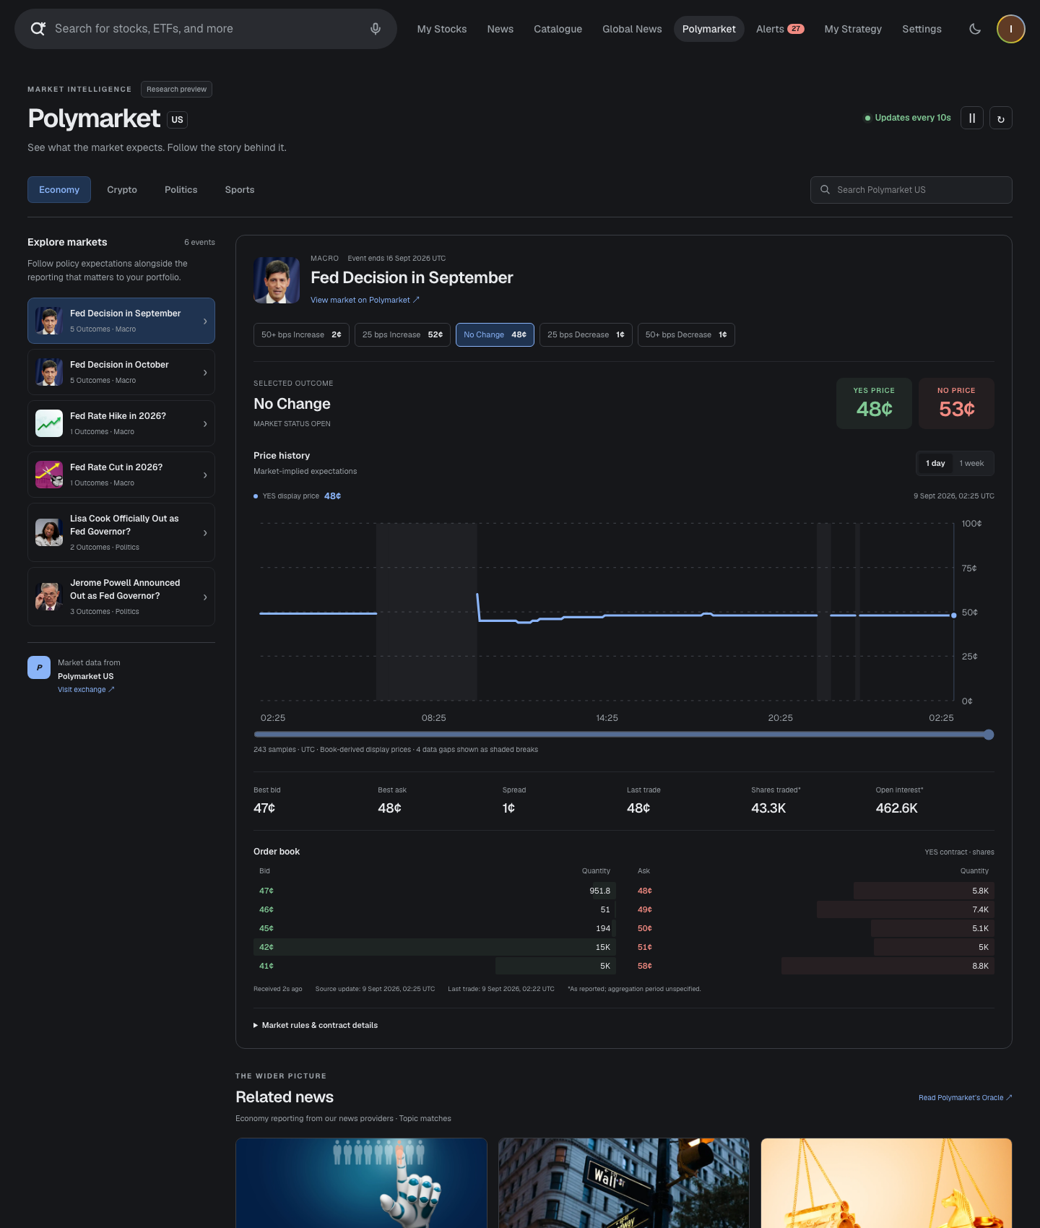
Website and local preview captures / Сайт и локальная версия

Actual focused browser screenshot of official public API heading, base URL and access statement | 2026-09-08T19:11:16.306321+00:00

https://docs.polymarket.us/api-reference/introduction#public-api

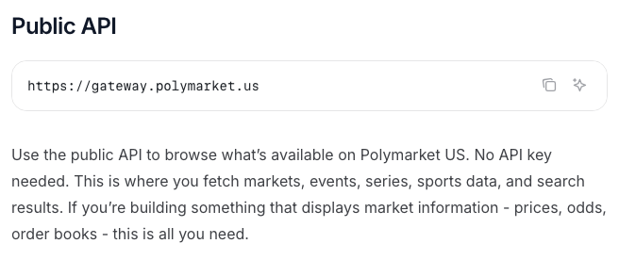

Actual browser screenshot of public event page; separate observation from API samples | 2026-09-08T19:04:10.892124+00:00

https://polymarket.us/event/usfed-fomc-2026-09-16

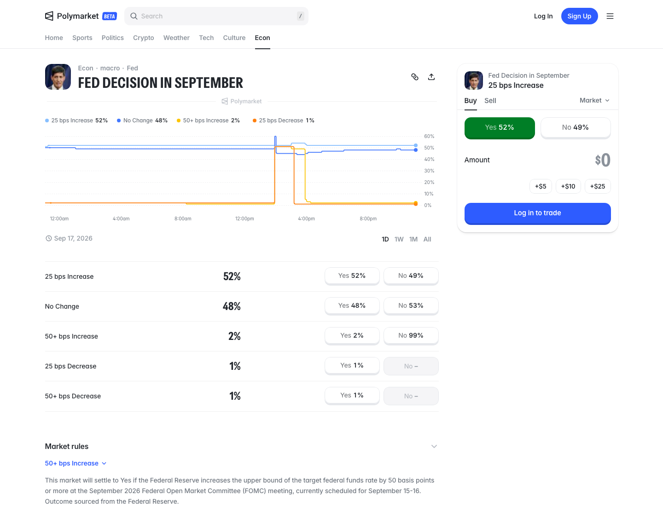

Actual local MVP browser screenshot; public Polymarket US REST, no synthetic data | 2026-09-09T02:26:51.323448+00:00

http://127.0.0.1:3000/polymarket

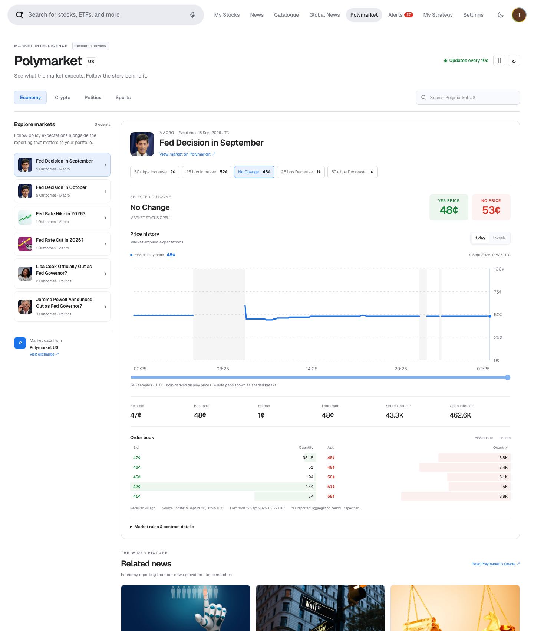

Actual local MVP related news from configured providers, not Polymarket journalism | 2026-09-09T02:26:51.853924+00:00

http://127.0.0.1:3000/polymarket



Actual local MVP at 390px mobile viewport; public REST | 2026-09-09T02:27:03.201671+00:00

http://127.0.0.1:3000/polymarket

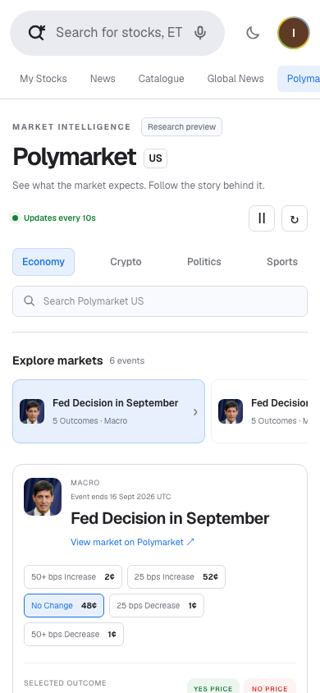

Actual local MVP dark theme; public REST | 2026-09-09T02:27:04.221493+00:00

http://127.0.0.1:3000/polymarket

